关系图
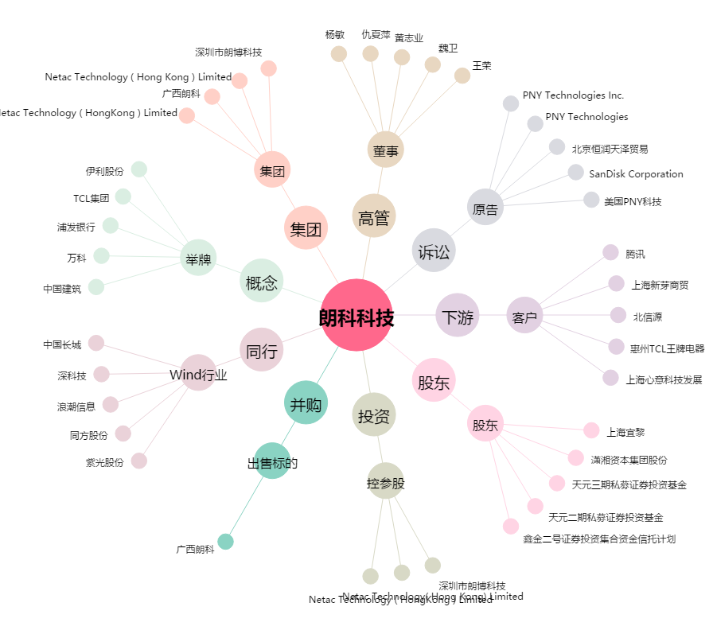
朗科科技[300042.SZ] - 关系概览图

